Scrum
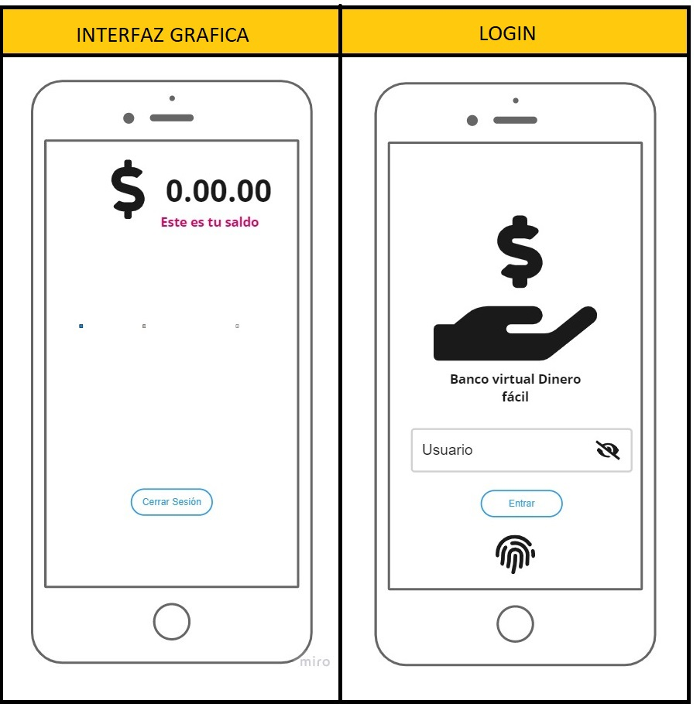
EPICA | HUX | MARLY DURAN |  | JORGE OSORIO |  | GERSON CHACÓN |  | JUAN HENAO |  | JOSÉ HUERTAS |  | JEAN MARTÍNEZ |  | LEONEL MUÑOZ |  | PROMEDIO DE COMPLEJIDAD
 |  | PTO-H | OBSERVACIÓN | PTO-H | OBSERVACIÓN | PTO-H | OBSERVACIÓN | PTO -H | OBSERVACIÓN | PTO-H | OBSERVACIÓN | PTO -H | OBSERVACIÓN | PTO -H | OBSERVACIÓN
Como cliente solicito que el ingreso al sistema sea mediante credenciales de acceso para garantizar mayor seguridad | HUX-1 | 8 | Porque la herramienta biblioteca SWING JAVA daba errores en las actualizaciones y su templates eran disfuncionales. | 5 | Complejidad media porque no hubo dificultad en la maquetación. | 5 | Porque su complejidad es media al ingreso de la página. | 5 | Su complejidad fue media porque hubo exceso de código innecesario el cual volvia más lento el sistema. | 8 | Su complejidad fue media porque Se encargará de crear los artefactos de prueba, como casos, planes, estrategias, informes de errores, etc | 3 | El desarrollo es más complejo por el lenguaje y las librerías que se van a utilizar. | 3 | La tarea tiene complejidad media, pues se pudo enlazar fácilmente las base de datos con el programa JAVA | 5
Como usuario solicito cerrar sesión por varias causales: •Por tiempo de inactividad. •Por Decisión del usuario. Para evitar suplantación de identidad o acceso no autorizado | HUX-1.1 | 5 | Su complejidad es media porque los mensajes de alerta no aplicaban de acuerdo a requerimientos y se cambio los label dandome los resultados esperados. | 8 | El flujo eléctrico del sector fue cortado y por lo tanto se realizo la maquetación en lápiz y papel. | 5 | Porque su complejidad es media al tener que cerrar sesión y validar las opciones que me solicita el usuario. | 5 | Su complejidad fue calificada media porque no respondia con los tiempos inactividad de cerrar sesión. | 8 | Su complejidad fue media porque a automatización corre el riesgo de convertirse en una tarea adicional que requiere tiempo y esfuerzo. | 5 | La tarea es de mediana complejidad, ya que se usa los servicios de BackEnd para establecer los mecanismos de cierre de sesión. | 3 | Se pudo cerrar satisfactoriamente las conexiones de base de datos y actualización de la información, después de cada operación del usuario. | 5
Como cliente solicito que pueda visualizar saldo (Información) disponible en pantalla para tener un control exacto de sus finanzas. | HUX-2 | 3 | Complejidad baja porque solo fue la visualización de la interfaz gráfica de usuario. | 3 | Fue con esta puntación porque se realizo de manera rápida y sin contratiempos | 1 | Porque su complejidad es baja en la cual es solo una vizualización | 5 | Su complejidad fue media porque hubo exceso de código innecesario el cual volvia más lento el sistema. | 13 | Cada incidente reportado debe hacer referencia al caso de prueba que lo originó y estar acompañado de una valorización del impacto del mismo | 8 | Su complejidad es por implementar una interfaz mas intuitiva al usuario. | 8 | Demora en la entrega actualizada de la información que fue modificada en la base de datos durante las operaciones del usuario. | 5
Como cliente solicito un espacio donde pueda gestionar sus movimientos para realizar los procesos que requieran. | HUX-3 | 13 | Complejidad alta porque toca implementar varias funcionalidades | 8 | Porque su complejidad es media el cual se realizo más digramas UML y la maquetación se extendio. | 8 | Porque su complejidad es media en la cual necesitamos realizar varios procesos | 5 | Su complejidad fue media porque faltan algunos procesos en dicho diseño estructural y el resultado fue de error | 13 | Su complejidad es alta por manejo de información delicada. | 13 | La tarea es de alta complejidad por los diferentes tipos de relaciones al establecer la transacción, consulta, retiro, etc. | 13 | Al momento de actualizar información de bases de datos, se detectaban errores en datos del usuario. | 8
ENTREGABLE

